PAI 2026 V2
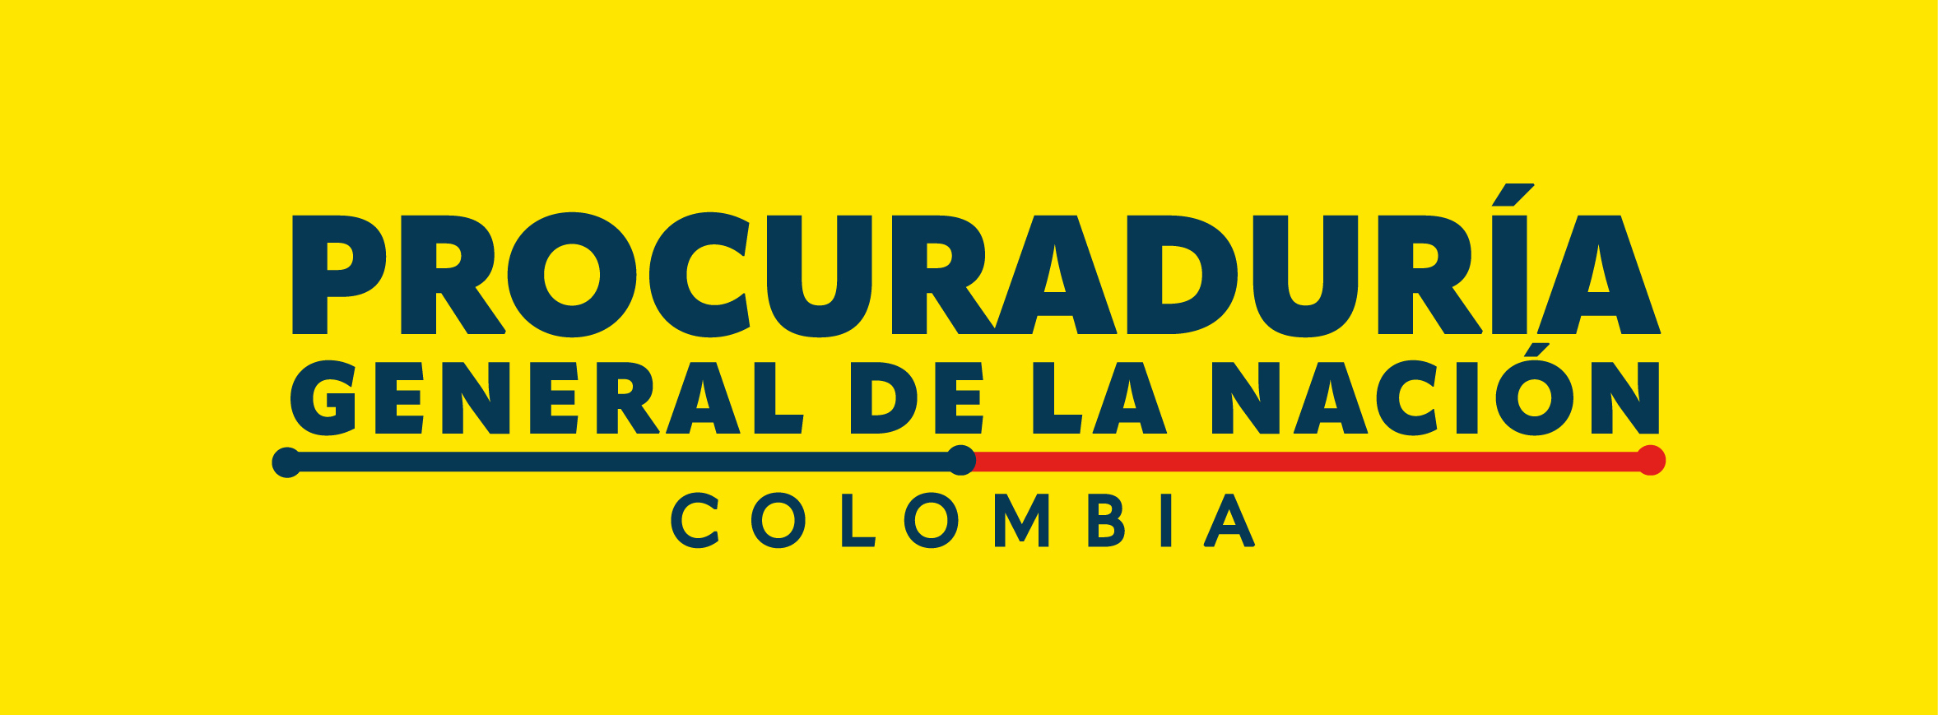

 | CONSOLIDADO V2

MISIONAL |  | TRANSVERSAL | SECCIONAL

